Blad1
https://italiano-bello.com/en/italian-course/questo-e-questa/

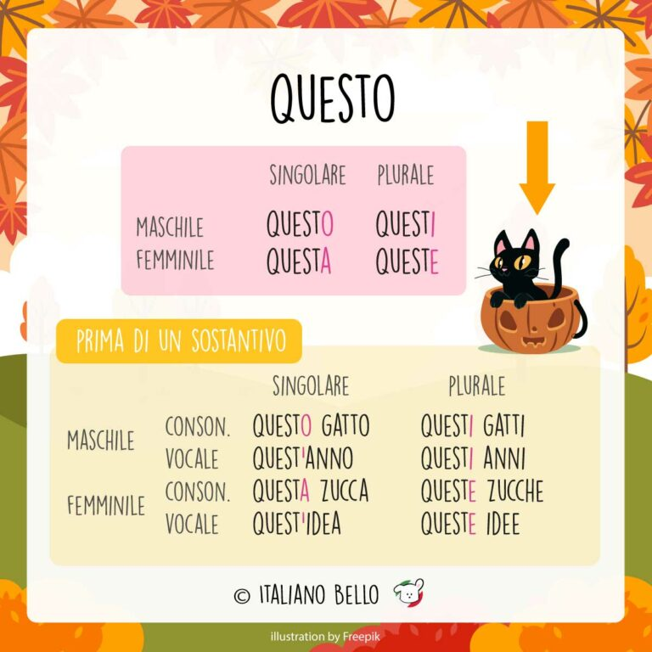
 |  | Singular | Plural
 | Masculine | questo | questi
 | Feminine | questa | queste

 | Questa è la mia casa. | This is my house.
 | Questi sono i miei genitori. | These are my parents.
 | Questo è il soggiorno. | This is the living room.
 | Queste sono le mie amiche. | These are my (female) friends.

 |  | Singular | Plural
 | Masculine | Consonant | questo libro | questi libri
 |  | Vowel | quest’anno | questi anni
 | Feminine | Consonant | questa casa | queste case
 |  | Vowel | quest’idea | queste idee

 | Quest’inverno vado a sciare. | This winter I’m going skiing.
 | Questa casa è molto grande. | This house is very large.
 | Questi cani sono tenerissimi! | These dogs are so cute!
 | Questo lunedì devo andare dal dentista. | This Monday I have to go to the dentist.

 | Questa mattina | Stamattina | This morning
 | Questa sera | Stasera | This evening
 | Questa notte | Stanotte | Tonight

 | Ci vediamo ‘sto weekend? | Do we see us this weekend?

 |  |  |  |  |  |  | singolare | plurale
 |  |  |  |  | maschile | consonante | questo lavoro | questi lavori
 |  |  |  |  |  | vocale | quest' anno | questi anni
 |  |  |  |  | femminile | consonante | questa casa | queste case
 |  |  |  |  |  | vocale | quest' idea | queste idee

 |  |  |  |  |  |  | SINGOLARE | PLURALE
 |  | Abbiamo rischiato tutto per fare questo lavoro. |  |  | MASCHILE | CONSONANTE | QUESTO LAVORO | QUESTI LAVORI
 |  | Accettare questo lavoro significa rifiutare tutte le altre possibilità. |  |  |  | VOCALE | QUEST' ANNO | QUESTI ANNI
 |  | Certo che posso fare questo lavoro. |  |  | FEMMINILE | CONSONANTE | QUESTA CASA | QUESTE CASE
 |  | Ho rischiato per farti ottenere questo lavoro. |  |  |  | VOCALE | QUEST' IDEA | QUESTE IDEE
 |  | Metà di questo lavoro è fortuna.
 |  | Mia moglie vuole che lasci questo lavoro...
 |  | Quando cominciai questo lavoro, pensavo sarebbe stato emozionante.
 |  | Senza questo lavoro, l'umanità sarà inerme...

 |  | Detto questo, riconosco che questi lavori dovrebbero essere più accessibili.
 |  | E questi lavori stanno ricostruendo una bellissima nuova vita.
 |  | È un'opportunità possibile con questi lavori da casa.
 |  | Il controllo di questi lavori è pertanto soggetto alle norme giuridiche nazionali.
 |  | Mi auguro che questi lavori termineranno entro il 2005.
 |  | Tom fa un quarto di questi lavori su ordinazione.
 |  | Tutti questi lavori saranno condotti attivamente.

 |  | Abbiamo rintracciato la telefonata, veniva da questa casa.
 |  | Bonnie, non capisco perché vuoi vedere questa casa.
 |  | Ho costruire questa casa per mia figlia.
 |  | Ma devo sbarazzarmi di questa casa.
 |  | Nemmeno mi piace più questa casa.
 |  | Non comprerò questa casa con te.
 |  | Non potrete lasciare questa casa senza essere osservato.
 |  | So che vuole comprare questa casa.

 |  | Einstein era legato a quest'idea.
 |  | Ho avuto quest'idea un giorno mentre andavo in autobus al lavoro.
 |  | Mentre accade tutto ciò, stiamo diffondendo quest'idea nel mondo.
 |  | Non avrei dovuto metterti quest'idea in testa.
 |  | Non posso credere che stiamo davvero considerando quest'idea.
 |  | Puoi levarti pure quest'idea dalla testa.
 |  | Vediamo se possiamo vendere quest'idea anche a tutti gli altri.

 |  | Ben poche di queste idee si sono tradotte in realtà.
 |  | Come possiamo aiutarti a diffondere queste idee?
 |  | Dobbiamo liberare noi stessi da alcune di queste idee.
 |  | Gli architetti stanno pensando a queste idee da molto tempo.
 |  | Se siete interessati a queste idee, visitate questo sito.
 |  | Sono interessata a queste idee di ripetizione.
 |  | Tutte queste idee sono già sulla carta.

